【指定様式】事業計画書（その3）
【指定様式】事業計画書（その３）
 | 事業者名
 | 株式会社TURN Technology
 | 本事業計画における会社全体の事業計画（数値計画）を記載してください。
記載数値：「省力化指数」「付加価値額」「労働生産性」「給与支給総額」「一人当たり給与支給総額」「投資回収期間」

 | 【１】省力化指数
 | 0.92
 | ※「（別紙１）省力化計算シート」より算出。
 | ※「（別紙２）省力化業務プロセス図」も作成し省力化指数の詳細を説明してください。
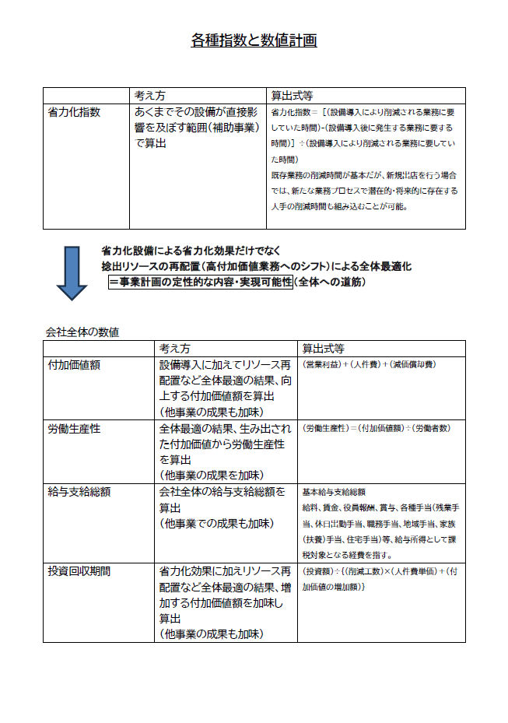
 | 【２】会社全体の事業計画（表）
以下の点をご確認の上、資料を作成してください。
●「会社全体の事業計画」については、申請システムを通して算出された事業計画の目標値を正しい数値として取り扱います。事業計画については申請システム「7－２．会社全体の事業計画」の表のキャプチャを以下のスペースに貼りつけたうえで提出してください。
●申請システムに入力する前に、自社の事業計画の数値を算出したい場合は、「【参考書式】事業計画目標値算出シート」をご利用ください。ただし、参考書式に入力した数値は、事業計画書の一部とはみなされず、採否に係る審査の中でも考慮されませんのでご注意ください。

 | 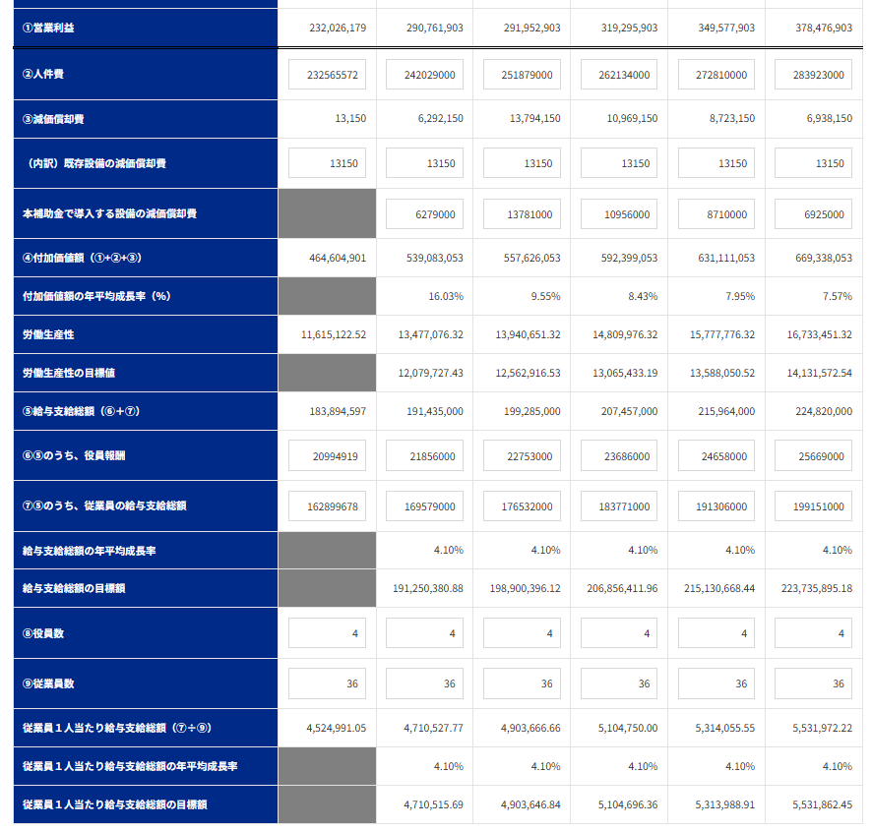

 | 【事業計画年数（３～５年）】
 | 5 | 年

 | 【算定根拠】算定の根拠となる計算式等をそれぞれ記載ください。
 | また、計画最終年の年平均成長率を転記してください。（事業者の目標値となります。）

 | ①付加価値額 |  | 最終年の年平均成長率 | 7.57 | ％
 | 省力化設備により、1年目は5ヵ月分、2年目以降は1年分、下記の製造コストが低減される。 ①不良品分の製造コストの削減：現状のコスト2,000円×（6,000個/月÷良品率75%－6,000個/月）×12月=48,000千円 ②外注加工費の削減：補助事業にて生まれる6名×2直の工数を内製化し、年間51,480千円 また、技術者の工数余力と生産スペースの拡大により、今後の増産対応、新規受注活動が促進でき、1年目は5ヵ月分、2年目以降は1年分として、売上高成長率6.5%/年を見込むことで、営業利益率の増加に寄与する。

 | ②労働生産性 |  | 最終年の年平均成長率 | 7.57 | ％
 | 省力化設備により、約6名/直の工数を他の業務に回すことができることから、直近年度末の36名体制で計画する生産量に対応することが可能となる。 「①付加価値額」の増加に対し、従業員の増員を必要としないため、上記の成長率となる。

 | ③給与支給総額 |  | 最終年の年平均成長率 | 4.10 | ％
 | 省力化投資の効果によって得られる営業利益の一部（28%）を賃上げの原資とすることで、4.10%の高い給与支給総額の年平均成長率とすることができる。 当社の強みの源泉は長く働いていただいている優秀な技術者たちにあり、高い賃上げと労働環境の向上により、離職のリスクを下げる必要があることから、高い目標を設定している。

 | ④一人当たり給与支給総額 |  | 最終年の年平均成長率 | 4.10 | ％
 | 省力化投資により、約6名/直（全体の約30%）にあたる内製工数の余力を創出できる。これにより、今後の売上高成長や収益性の向上といった取組みを推進することができることから、4.10%という高い水準での陳影が可能となる。

 | 【３】投資回収期間
 | 0.29 | 年
 | ※「（別紙３）投資回収期間計算シート」より算出（自動反映）。

（別紙１）省力化計算シート


（別紙１）省力化計算シート

 | 設備導入により削減される 業務に要していた時間 | 155.1 | 時間 |  | 設備導入後に発生する 業務に要する時間 | 13.1 | 時間 | 省力化指数 | 0.92

■設備導入前の業務プロセス・作業工程 |  |  |  | ■設備導入後の業務プロセス・作業工程

 | 設備導入前の作業時間合計 | 158.2 | 時間 |  | 設備導入後の作業時間合計 | 16.1 | 時間
設備導入前の「１日あたりの人手による作業時間」を入力してください。
機械・装置等の設備が自動で行う工程・作業は、記載しないでくさい。
設備導入後の「１日あたりの人手による作業時間」を入力してください。
機械・装置等の設備が自動で行う工程・作業は、記載しないでくさい。

No. | 工程名・作業名 | 作業時間（分） |  | No. | 工程名・作業名 | 作業時間（分） | 作業種別 | 対応する設備導入前の 業務プロセスNo.
1 | 資材供給 | 182.4 |  | 1 | 資材供給 | 192 | 内容は変化しない作業 | 1
2 | バー材切断 | 91.2 |  | 2 | L1加工 | 288 | 新たに追加される作業
3 | L1加工 | 228 |  | 3 | L2加工 | 480 | 新たに追加される作業
4 | L2加工 | 456 |  | 4 | 寸法精度検査 | 6 | 新たに追加される作業
5 | MC1加工 | 547.2 |  | 5
6 | MC2加工 | 273.6 |  | 6
7 | MC3加工 | 547.2 |  | 7
8 | MC4加工 | 684 |  | 8
9 | GD加工 | 1368 |  | 9
10 | 交差穴バリ取り | 2376 |  | 10
11 | 内視鏡検査 | 2736 |  | 11
12 |  |  |  | 12

13 |  |  |  | 13
14 |  |  |  | 14
15 |  |  |  | 15
16 |  |  |  | 16
17 |  |  |  | 17
18 |  |  |  | 18
19 |  |  |  | 19
20 |  |  |  | 20
21 |  |  |  | 21
22 |  |  |  | 22
23 |  |  |  | 23
24 |  |  |  | 24
25 |  |  |  | 25
26 |  |  |  | 26
27 |  |  |  | 27
28 |  |  |  | 28
29 |  |  |  | 29
30 |  |  |  | 30

（別紙２）省力化業務プロセス図
（別紙２）省力化業務プロセス図 ※（別紙1）で入れた業務プロセス・作業工程がフロー図として表示されます。

 |  |  |  |  |  |  | 省力化指数 |  | 0.92

 | ■設備導入前の業務プロセス・作業工程 （BEFORE） |  |  |  |  |  | 設備導入による削減時間 |  | 155.1 | 時間

 | 資材供給 | > | バー材切断 | > | L1加工 | > | L2加工 | > | MC1加工 |  | > | 削減される作業
 | 182.4分 (→192分） |  | 91.2分 |  | 228分 |  | 456分 |  | 547.2分

 |  |  |  |  |  |  |  |  |  |  |  | 時間が削減される作業

 | MC2加工 | > | MC3加工 | > | MC4加工 | > | GD加工 | > | 交差穴バリ取り |  | > | 導入前後で同様の作業
 | 273.6分 |  | 547.2分 |  | 684分 |  | 1368分 |  | 2376分
 |  |  |  |  |  |  |  |  |  |  |  | 作業内容の説明 入力欄

 | 内視鏡検査 | > | 0 | > | 0 | > | 0 | > | 0 |  | >
 | 2736分

 | ■設備導入後の業務プロセス・作業工程 （AFTER） |  |  |  |  |  | 設備導入による増加時間 |  | 13.1 | 時間

 | 資材供給 | > | L1加工 | > | L2加工 | > | 寸法精度検査 | > | 0 |  | > | 新たに追加される作業
 | (182.4分→）192分 |  | 288分 |  | 480分 |  | 6分

 |  |  |  |  |  |  |  |  |  |  |  | 時間が増加する作業

 | 0 | > | 0 | > | 0 | > | 0 | > | 0 |  | > | 導入前後で同様の作業

 |  |  |  |  |  |  |  |  |  |  |  | 作業内容の説明 入力欄

 | 0 | > | 0 | > | 0 | > | 0 | > | 0 |  | >

（別紙３）投資回収期間計算シート
（別紙３）投資回収期間計算シート

投資回収期間 | 0.29 | 年

 | 投資総額（円） |  |  | 削減工数(時間) |  | 年間稼働日数（日） |  | 人件費単価（円/時） |  | 増加した付加価値額（円）
 | 73,500,000 | / | （ | 142.1 | × | 250 | × | 1,884 | ＋ | 185,515,151 | ）
補助対象額以外の要素も含めた
投資総額を税込金額で入力
※ 省力化計算シートより自動入力されます。
当該事業の年間の稼働日数を入力
事業実施場所が複数事業所の場合で、年間稼働日数が事業所により異なる場合は、（別紙１）省力化計算シートで基準とした事業所の年間稼働日数を入力します。
当該事業者（全体）に従事する者（従業員・役員）の時給平均額を入力
付加価値増加額
（事業計画期間最終年度の付加価値額ー基準年度の付加価値額）を入力
例）5年計画の場合、
（５年後の付加価値額－基準年度の付加価値額）

 | 【算定根拠】算定の根拠となる計算式等の説明があれば記載してください。
 | 【投資総額】Cincom M32 : 43,500,000円（税抜き）＋QTN 200 MSY : 30,000,000円（税抜き）＝73,500,000円（税抜き） 【年間稼働日数（日）】休日出勤を除く当社稼働日数 【人件費単価（円/時）】当該工程従業員平均給与 5,500,000円÷（250日×8時間＋残業1.5時間/日×250日×割り増し1.2＋休日出勤38日×9.5時間×割り増し1.3）＝1,884円/時

【参考書式】事業計画目標値算出シート（参考）
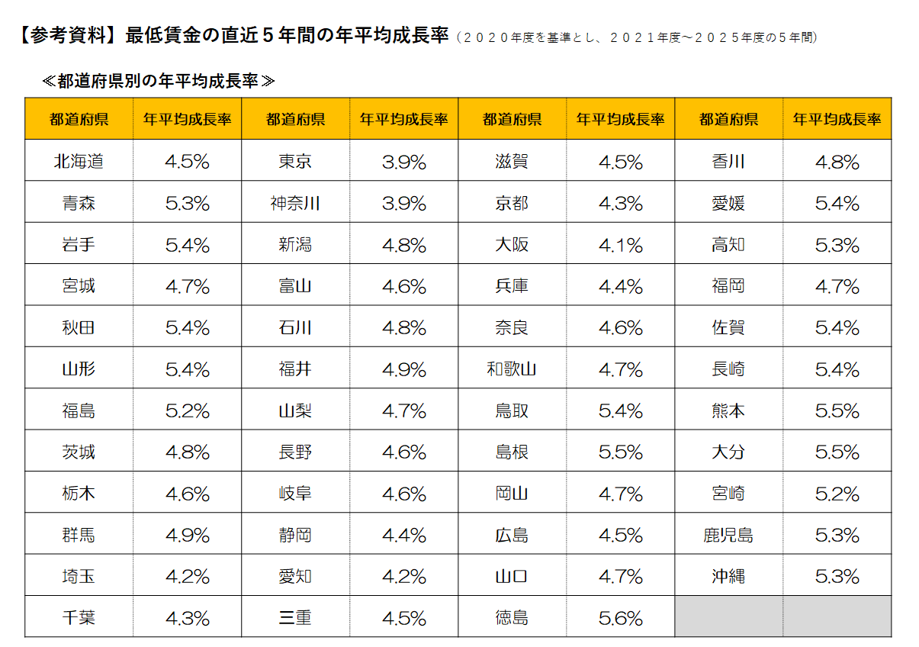

◆◆◆ 参考書式をご利用になる際のご注意点 ◆◆◆
・自動計算項目については、参考値となります。 |  |  |  |  |  |  |  |  | （参考サイト：写真をタッチでリンクに飛びます）
・入力値(営業利益が大幅にマイナスの場合など)によっては、申請システムの計算値と異なる可能性があります。
・イメージがわかるよう入力値に数値をいれてありますが、上書きしてご活用ください。また、以下の機構ツールもぜひご活用ください。
「経営自己診断システム」「価格転嫁検討ツール」「儲かる経営キヅク君」→印刷枠外にリンクあります。
・申請システムへの入力は、この表の一部（黄色のセル）を転記していただくことになりますが、本事業における売上・収益計画等
を立てるにあたっての参考にお使いください。（初めに直近決算書の実績数値を入れて、数値シミュレーションにもお使いください。）
・あくまでシステムに入力いただいた数値を正しいものとして審査します。（提出時に本シートは削除しなくて結構です。）
・労働生産性および給与支給総額の計画値が、目標額を上回っていることの確認、
および、事業実施都道府県における最低賃金の直近5年間の年平均成長率の要件を充たしていることの確認 等、
申請に係る要件の確認は、必ず申請システム上でご確認ください。

 |  |  | 申請システムへ転記する数字

 |  | 緑字 | 入力するとシミュレーションできます

 |  | 青字 | 成長率 |  | 紫字 | 計算式が不適当な場合適宜直接手入力してください
事業完了予定日の事業年度（事業者の決算年度）の翌年度を1年目として入力
 |  | その他 | 自動計算 |  |  | （基準年の販管費に人件費増加分と新設備減価償却費を加味）
直近決算書の実績値を入力

【参考書式】事業計画目標値算出シート


 |  | 基準年度 |  | 1 | 2 | 3 | 4 | 5
 |  | 直近の決算年月 |  | 年目計画 | 年目計画 | 年目計画 | 年目計画 | 年目計画
 |  | 2025年 3月期 |  | 2027年 3月期 | 2028年 3月期 | 2029年 3月期 | 2030年 3月期 | 2031年 3月期

補助事業実施期間
売上高 |  | ¥957,810,389 |  | ¥1,027,083,000 | ¥1,093,843,000 | ¥1,164,942,000 | ¥1,240,663,000 | ¥1,321,306,000
売上原価 |  | ¥624,021,449 |  | ¥620,608,000 | ¥670,689,000 | ¥708,956,000 | ¥747,986,000 | ¥792,505,000
売上総利益 |  | ¥333,788,941 |  | ¥406,475,000 | ¥423,154,000 | ¥455,986,000 | ¥492,677,000 | ¥528,801,000
販売費及び一般管理費 |  | ¥101,762,761 |  | ¥115,582,164 | ¥130,934,164 | ¥136,281,164 | ¥142,542,164 | ¥149,613,164
① 営業利益 |  | ¥232,026,179 |  | ¥290,892,836 | ¥292,219,836 | ¥319,704,836 | ¥350,134,836 | ¥379,187,836
② 人件費 （注１） |  | ¥232,565,572 |  | ¥242,029,000 | ¥251,879,000 | ¥262,134,000 | ¥272,810,000 | ¥283,923,000
③ 減価償却費 |  | ¥13,150 |  | ¥6,292,150 | ¥13,794,150 | ¥10,969,150 | ¥8,723,150 | ¥6,938,150
（内訳）既存設備の減価償却費 |  | ¥13,150 |  | ¥13,150 | ¥13,150 | ¥13,150 | ¥13,150 | ¥13,150
本補助金で導入する設備の減価償却費 |  | ¥0 |  | ¥6,279,000 | ¥13,781,000 | ¥10,956,000 | ¥8,710,000 | ¥6,925,000
④付加価値額（①+②+③） |  | ¥464,604,902 |  | ¥539,213,986 | ¥557,892,986 | ¥592,807,986 | ¥631,667,986 | ¥670,048,986
付加価値額の年平均成長率（％） |  |  |  | 16.05 | 9.58 | 8.46 | 7.98 | 7.59
労働生産性(＝１人あたり付加価値額) |  | ¥11,615,123 |  | ¥13,480,350 | ¥13,947,325 | ¥14,820,200 | ¥15,791,700 | ¥16,751,225
労働生産性の目標値 （年平均成長率４％ずつ上げる場合） |  |  |  | ¥12,079,728 | ¥12,562,917 | ¥13,065,434 | ¥13,588,051 | ¥14,131,573
労働生産性の年平均成長率（％） |  |  |  | 16.05 | 9.58 | 8.46 | 7.98 | 7.59
⑤給与支給総額（⑥+⑦） (注２)（※５） |  | ¥183,894,597 |  | ¥191,435,000 | ¥199,285,000 | ¥207,457,000 | ¥215,964,000 | ¥224,820,000
⑥ ⑤のうち、役員報酬 |  | ¥20,994,919 |  | ¥21,856,000 | ¥22,753,000 | ¥23,686,000 | ¥24,658,000 | ¥25,669,000
⑦ ⑤のうち、従業員の給与支給総額 |  | ¥162,899,678 |  | ¥169,579,000 | ¥176,532,000 | ¥183,771,000 | ¥191,306,000 | ¥199,151,000
給与支給総額の年平均成長率（％）（※５） |  |  |  | 4.10 | 4.10 | 4.10 | 4.10 | 4.10
給与支給総額の目標額 | (※1)特例なし、加点なし：2% |  |  | ¥187,572,489 | ¥191,323,938 | ¥195,150,417 | ¥199,053,426 | ¥203,034,494
 | (※2)特例なし、加点あり：4% |  |  | ¥191,250,381 | ¥198,900,396 | ¥206,856,412 | ¥215,130,668 | ¥223,735,895
 | (※3)特例あり：6% |  |  | ¥194,928,273 | ¥206,623,969 | ¥219,021,407 | ¥232,162,691 | ¥246,092,453
⑧役員数（人） |  | 4人 |  | 4人 | 4人 | 4人 | 4人 | 4人
⑨従業員数（人） （注２） |  | 36人 |  | 36人 | 36人 | 36人 | 36人 | 36人
１人当たり給与支給総額 | （⑦÷⑨）（※５） | ¥4,524,991 |  | ¥4,710,528 | ¥4,903,667 | ¥5,104,750 | ¥5,314,056 | ¥5,531,972
１人当たり給与支給総額の年平均成長率（％） （※４）（※５） |  |  |  | 4.10 | 4.10 | 4.10 | 4.10 | 4.10

（注１）人件費は、給与支給総額に加えて福利厚生費、法定福利費、退職金を含みます。具体的には以下の通りです。
・売上原価に含まれる労務費（福利厚生費、退職金等を含んだもの。）
・一般管理費に含まれる役員給与、従業員給与、賞与及び賞与引当金繰入れ、福利厚生 費、退職金及び退職給与引当金繰入れ

（注２）給与支給総額の「従業員（常勤）」には、パート、アルバイト、契約社員、非正規社員、出向者等も含まれます。従業員数も同じです。
次の人は含まれません。
日々雇い入れられる者、2か月以内の期間を定めて使用される者、季節的業務に4か月以内の期間を定めて使用される者、試みの使用期間中の者

（※１）【大幅賃上げに係る補助上限額引上の特例】を希望しない かつ 【賃上げ加点】の誓約をしない 場合
（※２）【大幅賃上げに係る補助上限額引上の特例】を希望しない かつ 【賃上げ加点】の誓約をする 場合
（※３）【大幅賃上げに係る補助上限額引上の特例】を希望する 場合

（※４）１人当たり給与支給総額の年平均成長率は、事業実施都道府県における最低賃金の直近５年間（２０２０年度を基準とし、２０２１年度～２０２５年度の５年間）
の年平均成長率以上の事業計画の策定（目標値の設定）と目標値を超える事業に取り組む必要があります。
補助事業の実施場所が複数都道府県にまたがる場合は、主たる事業所が所在する都道府県の年平均成長率を基準にしてください。
同一人の考え方は、事業終了後の効果判定でのみ使用しますので、計画時点での人数や給与額では考慮しないでかまいません。
実態にあった計画を作成してください。

（※５）３～５年の事業計画上の目標値となり、これを超える事業に取り組む必要があります。
（給与支給総額及び１人当たり給与支給総額は、両方を達成する事業計画の策定し、少なくともいずれか一方の目標値を達成する必要があります。）

【※４参考】

【参考書式】達成すべき目標値の算出ツール（参考）
(参考)

A：達成したい増加率を入力
入力したAと同率の年平均成長率を維持するために必要な基準年に対する増加率
 | 基準年 | 1 | 2 | 3 | 4 | 5

年平均成長率を達成するために必要な金額「労働生産性（１人当たり付加価値額）」または「給与支給総額」または「一人当たり給与支給額」
 | 基準年 | １年目 | ２年目 | ３年目 | ４年目 | ５年目
増加率 |  | 2.00% | 4.040% | 6.121% | 8.243% | 10.408%
目標値 | ¥4,500,000 | ¥4,590,000 | ¥4,681,800 | ¥4,775,436 | ¥4,870,945 | ¥4,968,364
年平均成長率 |  | 2.00% | 2.00% | 2.00% | 2.00% | 2.00%
基準年の「労働生産性（１人当たり付加価値額）」または「給与支給総額」または「１人当たり給与支給額」を入力

